画面
ログイン画面
残高照会

ID
残高を表示

残高は****円です
PW
入力時は*で表示される

ログインに失敗しました
ログイン失敗時のみ表示
ログイン
処理完了後に、メニュー画面へ遷移する
戻る
未登録ID、PW間違いの場合は、ログイン失敗とする

ログイン成功時のみ遷移

で成功後、データーベースを更新する
メニュー一覧
お振り込み

相手

お引き出し
お預け入れ
お振り込み
残高照会
金額
円

処理完了後に、ログイン画面へ遷移する
振込
数値入力のみ

戻る
戻る
登録のない相手の場合、もしくは金額が足りない場合はエラーポップアップを表示して、OK後にメニュー一覧に戻る

処理完了後に、ログイン画面へ遷移する
お引き出し
お預け入れ

金額
円
金額
円

出金
入金
数値入力のみ
成功後、データーベースを更新する
数値入力のみ
処理完了後に、ログイン画面へ遷移する
※１回の限度額は10万です
戻る
戻る
金額が足りない場合はエラーポップアップを表示して、OK後にメニュー一覧に戻る
成功後、データーベースを更新する

画面_関係図
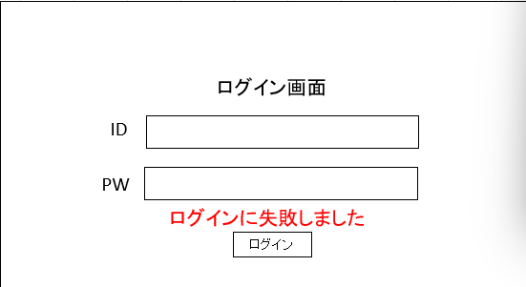

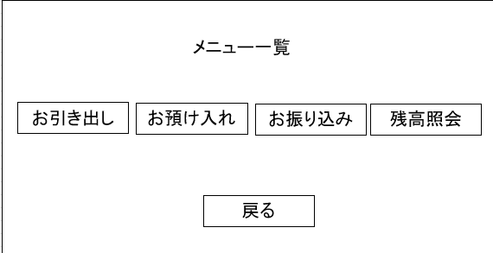

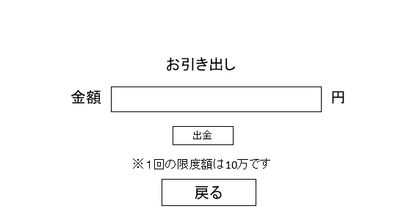
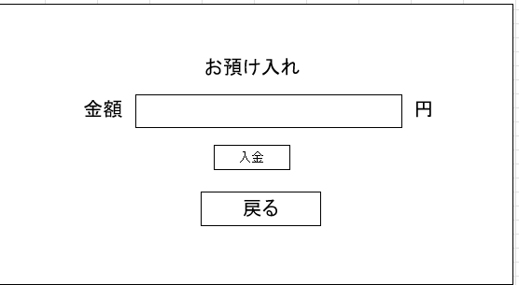
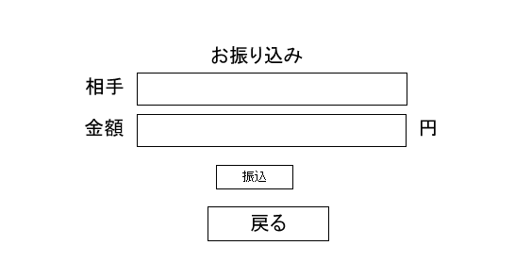

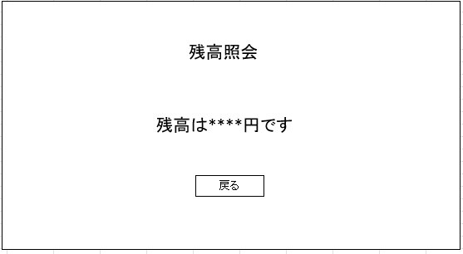

仕様整理_ログイン画面
ログイン画面 要求仕様

処理概要：入力文字の比較処理
ログイン画面
ログイン成功：ATMDB Table1に登録されているID.PWが入力された状態でログインボタンを押下した場合

ログイン失敗：上記以外の場合
ID
IDを入力するテキストボックスは入力文字をそのまま表示する

IDを入力するテキストボックスは2文字まで入力可能にする
PW
PWを入力するテキストボックスは入力文字を＊に置き換えて表示する

PWを入力するテキストボックスは4文字まで入力可能にする

IDもしくはPWが入力されていない状態でのログインボタン押下時、「ID・PWを入力してください」を点線四角箇所にラベルで表示する

ログイン
上記以外のログイン失敗時、「ログインに失敗しました」を点線四角箇所にラベルで表示する

ログイン成功時、ログイン画面を閉じた後メニュー一覧に遷移する

仕様整理_メニュー一覧
メニュー一覧 要求仕様

処理概要：ボタン押下により各画面に遷移
メニュー一覧
お引き出しボタン押下時、メニュー一覧を閉じた後お引き出し画面に遷移する

お預け入れボタン押下時、メニュー一覧を閉じた後お預け入れ画面に遷移する

お振り込みボタン押下時、メニュー一覧を閉じた後お振り込み画面に遷移する

お引き出し
お預け入れ
お振り込み
残高照会
残高照会ボタン押下時、メニュー一覧を閉じた後残高照会画面に遷移する

戻るボタン押下時、メニュー一覧を閉じた後ログイン画面に遷移する

戻る

仕様整理_お引き出し
お引き出し画面 要求仕様

処理概要：ログインIDに登録されている残高から指定金額出金する
お引き出し
お引き出し成功：限度額＆残高以下の場合の出金

お引き出し失敗：上記以外の場合
金額
円
1回の操作で出金できる限度額は10万円とする

金額を入力するテキストボックスは入力文字をそのまま表示する
※１回の限度額は10万です
金額を入力するテキストボックスは数値のみ入力可能にする

金額を入力するテキストボックスは9文字まで入力可能にする
出金
限度額を超過した金額が入力された状態での出金ボタン押下時、「限度額を超えています」をポップアップウィンドウで表示する

戻る
残高を超過した金額が入力された状態での出金ボタン押下時、「残高不足です」をポップアップウィンドウで表示した後お引き出し画面を閉じ、メニュー一覧に遷移する

金額が入力されていない状態での出金ボタン押下時、「金額を入力してください」をポップアップウィンドウで表示する

お引き出し成功時、ATMDB Table1に登録されているログインIDの残高から入力金額を減算した金額をログインIDの残高に再登録する

お引き出し成功時、「お引き出しが完了しました」をポップアップウィンドウで表示した後お引き出し画面を閉じ、ログイン画面に遷移する

戻るボタン押下時、お引き出し画面を閉じた後メニュー一覧に遷移する

仕様整理_お預け入れ
 | お預け入れ画面 要求仕様

 | 処理概要：ログインIDに登録されている残高に指定金額入金する
お預け入れ
 | お預け入れ成功：限度額以下の入金

 | お預け入れ失敗：上記以外の場合
金額
円
 | 1回の操作で入金できる限度額は50万円とする

 | 金額を入力するテキストボックスは入力文字をそのまま表示する
※１回の限度額は50万です
 | 金額を入力するテキストボックスは数値のみ入力可能にする

 | 金額を入力するテキストボックスは9文字まで入力可能にする
入金
 | 限度額を超過した金額が入力された状態での入金ボタン押下時、「限度額を超えています」をポップアップウィンドウで表示する

戻る
 | 金額が入力されていない状態での入金ボタン押下時、「金額を入力してください」をポップアップウィンドウで表示する

 | お預け入れ成功時、ATMDB Table1に登録されているログインIDの残高から入力金額を加算した金額をログインIDの残高に再登録する

i | お預け入れ成功時、「お預け入れが完了しました」をポップアップウィンドウで表示した後お預け入れ画面を閉じ、ログイン画面に遷移する

 | 戻るボタン押下時、お預け入れ画面を閉じた後メニュー一覧に遷移する

仕様整理_お振り込み
お振り込み画面 要求仕様

処理概要：ログインIDから指定されたIDに指定金額を振込
お振り込み
お振り込み成功：振込先がログインID以外のDBに登録されているID＆振込金額が限度額以下かつログインIDの残高以下の場合

お振込み失敗：上記以外の場合
ID
1回の操作で振り込める限度額は10万円とする

金額
IDを入力するテキストボックスは入力文字をそのまま表示する

IDを入力するテキストボックスは2文字まで入力可能にする
※１回の限度額は10万です
金額を入力するテキストボックスは入力文字をそのまま表示する

振込
金額を入力するテキストボックスは数値のみ入力可能にする

戻る
金額を入力するテキストボックスは9文字まで入力可能にする

ID.金額が入力されていない状態での振込ボタン押下時、「ID・金額を入力してください」をポップアップウィンドウで表示する

限度額を超過した金額が入力された状態での振込ボタン押下時、「限度額を超えています」をポップアップウィンドウで表示する

ログインIDが入力された状態での振込ボタン押下時、「振り込み先がログインIDと同じです」をポップアップウィンドウで表示した後お振り込み画面を閉じ、メニュー一覧に遷移する

未登録のIDが入力された状態での振込ボタン押下時、「IDが登録されていません」をポップアップウィンドウで表示した後お振り込み画面を閉じ、メニュー一覧に遷移する

ログインIDの残高を超過した金額が入力された状態での振込ボタン押下時、「残高不足です」をポップアップウィンドウで表示した後お振り込み画面を閉じ、メニュー一覧に遷移する

お振り込み成功時、ATMDB Table1に登録されているログインIDの残高から入力金額を減算した金額をログインIDの残高に再登録する

お振り込み成功時、ATMDB Table1に登録されている入力されたIDの残高から入力金額を加算した金額を入力されたIDの残高に再登録する

お振り込み成功時、「お振り込みが完了しました」をポップアップウィンドウで表示した後お振り込み画面を閉じ、ログイン画面に遷移する

戻るボタン押下時、お振り込み画面を閉じた後メニュー一覧に遷移する

仕様整理_残高照会
残高照会画面 要求仕様

処理概要：ATMDB Table1に登録されているログインIDの残高を表示する
残高照会
ATMDB Table1に登録されているログインIDの残高を「残高は○○円です」の形で表示する（点線四角箇所にラベルで表示）

戻るボタン押下時、残高照会画面を閉じた後メニュー一覧に遷移する

戻る

